コート割 (鳥大)
令和８年度 鳥取市クラブ対抗戦 男子予選会 編成表･練習コート
※開場 AM8：00 受付締切 AM8：20 練習 AM8：15～ 試合開始 AM8：45～

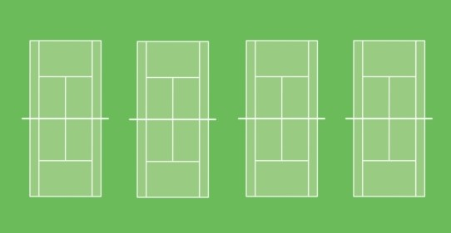
①
②
③
④
⑤
⑥
⑦
⑧
⑨
⑪
⑫
⑩
① | プラセール |  | ② | ビーフ ランチーズ おがわ |  |  | ③ | ｄｏＭｅＢ |  |  |  | ④ | Ｔ Ｂ Ｃ |  |  | ⑤ | 湖山池ＴＣ２
練習 ① 8:15～40 |  |  | 練習 ② 8:15～40 |  |  |  | 練習 ③ 8:15～40 |  |  |  |  | 練習 ④ 8:15～40 |  |  |  | 練習 ⑤ 8:15～40
⑥ | フラミンゴ |  | ⑦ | スカイウォーカー |  |  | ⑧ | 鳥取市立病院⅖ |  |  |  | ⑨ | たんぽぽＢ |  |  | ⑩ | 因幡打輪GUTS
練習 ⑦ 8:15～40 |  |  | 練習 ⑨ 8:15～40 |  |  |  | 練習 ⑩ 8:15～40 |  |  |  |  | 練習 ⑪ 8:15～40 |  |  |  | 練習 ⑫ 8:15～40

【 実 施 要 項 】
エントリー数・会場等、さまざまな状況を考慮し、 |  |  |  |  |  |  |  |  | ※コート番号は道路側左奥から始まります。
今年度の男子予選会は下記要項で実施致します。 |  |  |  |  |  |  |  |  | ⑥ ⑧ コートは整備不良の為使えません。
① | 予選リーグ・順位決定戦を行わず、１チームが
 | ５対戦を行い、大会規定が定める順位決定方法
 | に基づき順位を決定する。
② | 上位２チームが次年度８部に昇格する。
③ | 次年度のリザーブ順位としてすべての順位を確
 | 定する。
④ | 全ての試合６ゲーム先取(ノーアド)で行う。
⑤ | オーダー・オブ・プレーに従い進行する。
⑥ | 待機場所とコートが離れている為、コート内
本 部
 | ベンチでの待機を許可する。
⑦ | その他、クラブ対抗大会規定に基づき運営する。
R8クラブ対抗 男子予選会リーグ表 |  |  |  |  |  |  |  |  |  |  | ※10チームリーグ 変則5試合制

チーム名 |  | ① | ② |  | ③ | ④ |  | ⑤ |  | ⑥ |  | ⑦ |  | ⑧ | ⑨ |  | ⑩ | 順位
プラセール |  |  | - |  |  | - |  |  |  | - |  |  |  | - |  |  | -
ビーフランチーズ おがわ |  | - |  |  | - |  |  | - |  |  |  | - |  |  | -
ｄｏＭｅＢ |  |  | - |  |  | - |  |  |  | - |  |  |  | - |  |  | -
Ｔ Ｂ Ｃ |  | - |  |  | - |  |  | - |  |  |  | - |  |  | -
湖山池TC２ |  |  | - |  |  | - |  |  |  | - |  |  |  | - |  |  | -
フラミンゴ |  | - |  |  | - |  |  | - |  |  |  | - |  |  | -
スカイ ウォーカー |  |  | - |  |  | - |  |  |  | - |  |  |  | - |  |  | -
鳥取 市立病院⅖ |  | - |  |  | - |  |  | - |  |  |  | - |  |  | -
たんぽぽＢ |  |  | - |  |  | - |  |  |  | - |  |  |  | - |  |  | -
因幡打輪 GUTS |  | - |  |  | - |  |  | - |  |  |  | - |  |  | -

鳥大マップ
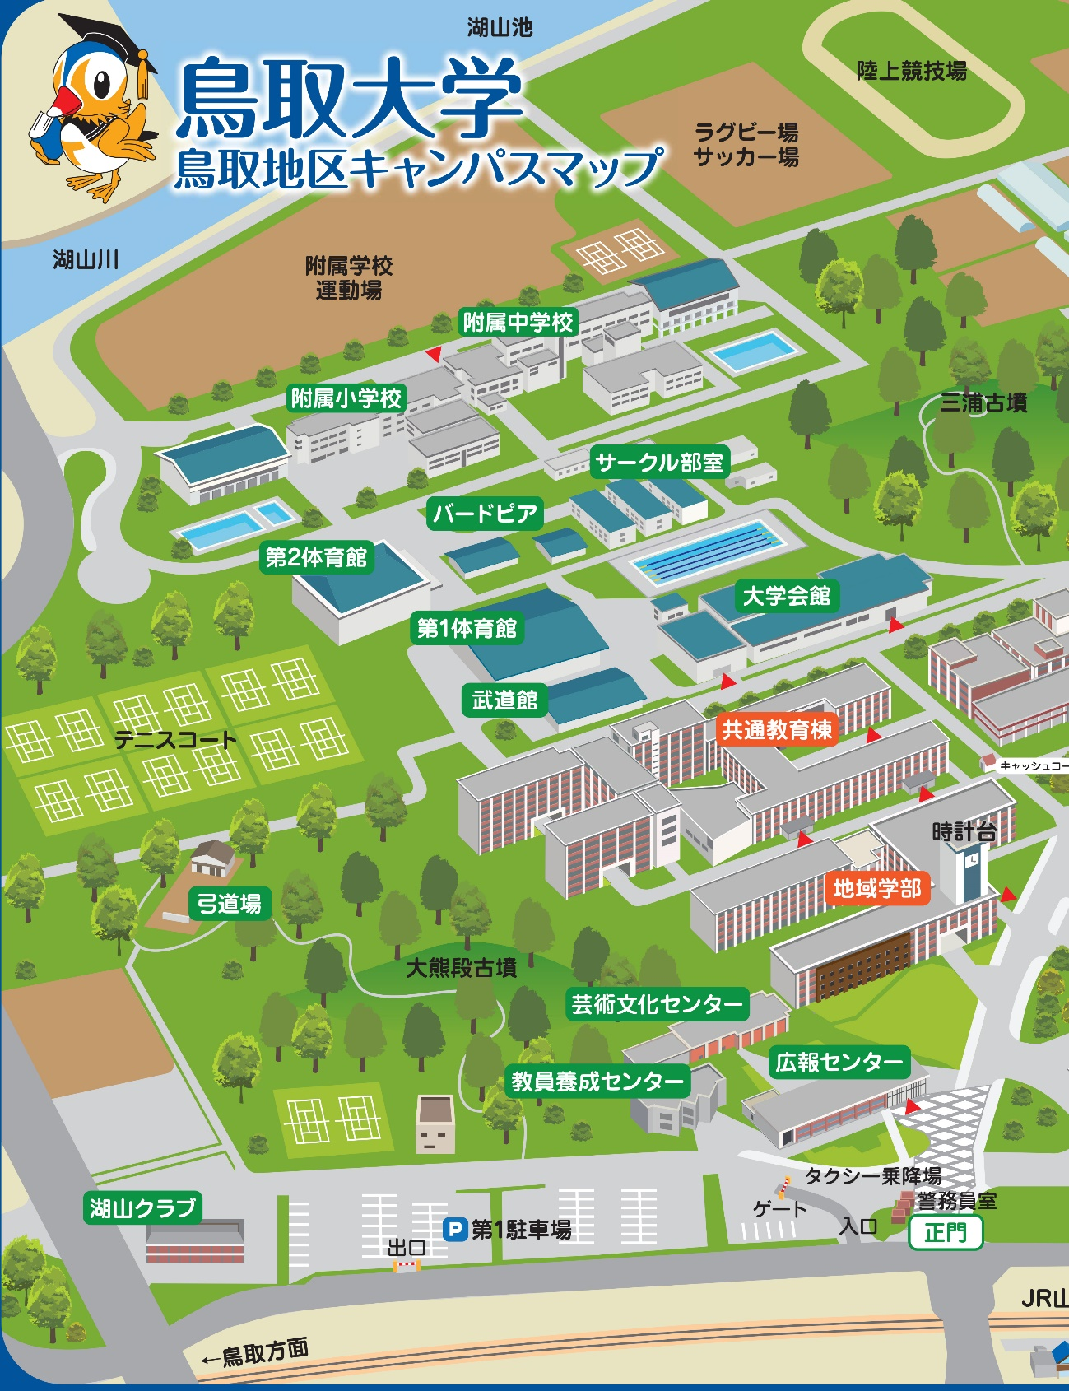

■第１駐車場をご利用下さい。

※登録選手が駐車される車両１台につき１枚駐車券を発行します。
但し、途中出庫された場合の再発行は致しません。駐車券に限り
が有りますのでなるべく乗り合わせのうえご来場ください。登録
選手分の駐車券が不足した場合は、駐車料金をお支払い致します。

